Sheet1
과목명 | 마이크로프로세서 및 실습
분반 | 1분반
학번 | 2013136030, 2013136079, 2013136107
이름 | 김택수, 이무현, 이후민
과제명
번호 | 부품명 | 단가 | 수량(EA) | 가격 | 링크 | 사진
1 | RC카 | 42,300 | 1 | 42,300 | http://storefarm.naver.com/powertoy/products/244047186 | 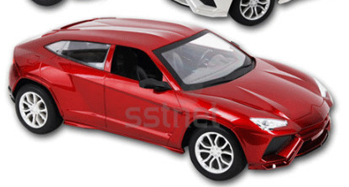 | 개조 할 수 있다면 구매하셔도 좋습니다.
2 | HC-SR04 초음파센서 모듈(HC-SR04 Ultrasoni wave Sensor) | 1,800 | 3 | 5,400 | http://storefarm.naver.com/domekit/products/288921715?NaPm=ct%3Diu6opduo%7Cci%3Dd4e9f66b30bda17ee7774cfcb4a3a49e69e8de37%7Ctr%3Dsls%7Csn%3D278114%7Chk%3Dc2d61e00f302abf218d5ef199918a56507047632 | 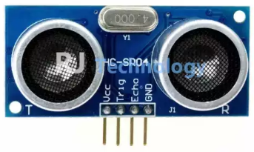
3 | 블루투스 모듈(HC06) | 5,300 | 1 | 5,300 | http://storefarm.naver.com/domekit/products/287222944?NaPm=ct%3Diu6ocrdk%7Cci%3Dd99c677d34ebd5f008a86a9d4e653f1c211d5aa8%7Ctr%3Dsls%7Csn%3D278114%7Chk%3Dc8ee5c85e3765511b8f89f0ee2d63297259a6634 | 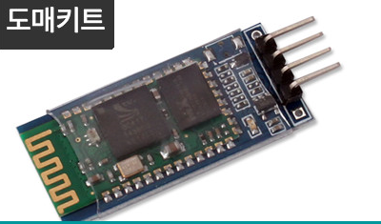
4 | 모터드라이버(L298N) | 3,900 | 1 | 3,900 | http://storefarm.naver.com/domekit/products/287223068?NaPm=ct%3Diu6ojaps%7Cci%3D3a312178ce05dbf921ae92374b777f64f31d3955%7Ctr%3Dsls%7Csn%3D278114%7Chk%3D0bf0e0b2d05d7cb94616d98b8ea7fd218daba597 | 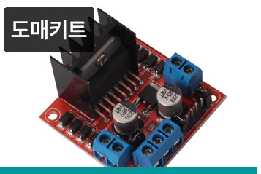
5 | 브래드보드 | 2,000 | 2 | 4,000 | http://storefarm.naver.com/domekit/products/328850535?NaPm=ct%3Diu6p2l5s%7Cci%3Dca31f560474a3cc2e03d5c874d6a315c8c7f9277%7Ctr%3Dsls%7Csn%3D278114%7Chk%3D0f3a672577bff2d7b2375873084b9f3a8d2e3229 | 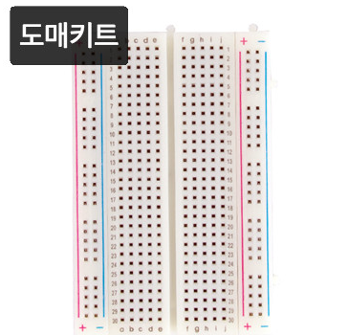
6 | 배터리 | 1,000 | 2 | 2,000 | http://storefarm.naver.com/domekit/products/428041484 | 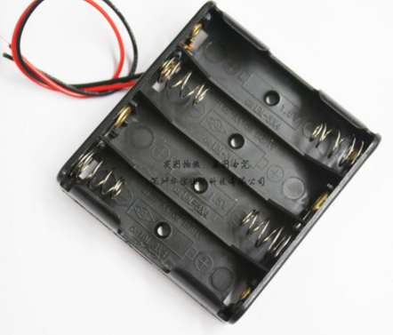

 |  |  | 최종가격 | 62,900

